Blad1
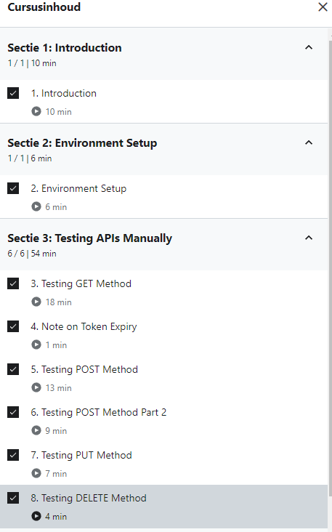
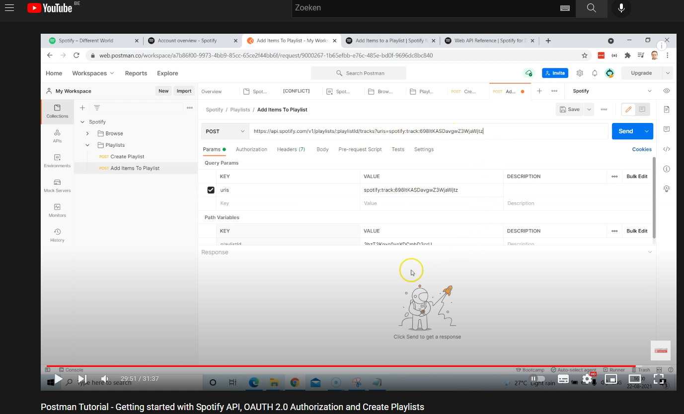
Wat? | Wanneer? | Hoelang?
Github Pro in orde brengen | 2021-09-24 | 10 minuten
Onderzoek naar testomgeving | 2021-09-24 | 30 minuten
Postman opstellen | 2021-10-03 | 10 minuten
Udemy tutorials bekeken | 2021-10-04 | 35 minuten
De eerste GET requests schrijven, uitvoeren en testen | 2021-10-04 | 35 minuten
Udemy tutorials bekeken | 2021-10-16 | 21 minuten
POST requests schrijven, uitvoeren, testen (Udemy tutorial manier werkte niet bij mij)(YouTube tutorial gevolgd) | 16/10/2021 - 17/10/2021 | 2 uur
Udemy tutorials bekeken | 2021-10-17 | 11 minuten
PUT en DELETE requests | 2021-10-23 | 45 minuten
Udemy tutorials bekeken | 2021-10-23 | 28 minuten
Udemy tutorials bekeken | 2021-11-02 | 19 minuten
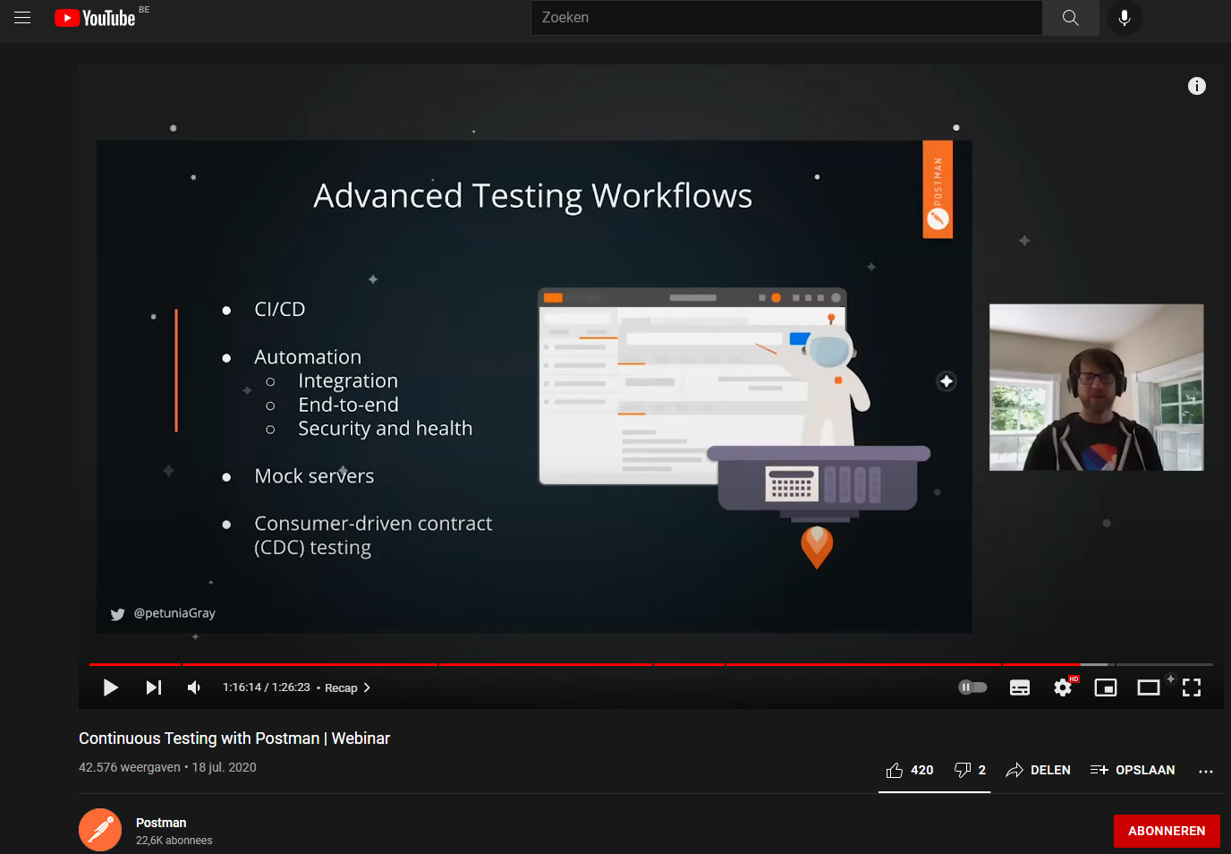
Extra youtube video over API testing in postman | 2021-11-07 | 2u 10min
Extra videos over postman bekeken en een paar extra requests gemaakt om mijn spotify playlist bij te vullen | 2021-11-15 | 65 minuten
Documentatie aangevuld | 2021-11-20 | 35 minuten
Udemy tutorials bekeken | 2021-11-27 | 15 minuten
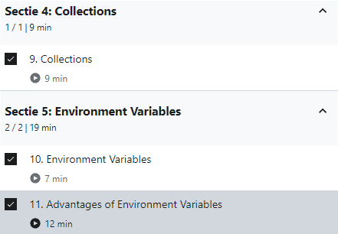
Authenticatie op collection niveau gemaakt en extra testing gedaan | 2021-11-30 | 120 minuten
Extra postman videos bekeken, Environment en collection runner uitgewerkt | 2021-12-07 | 180 minuten
Collection tests aangemaakt en document verder aangevuld | 2021-12-08 | 45 minuten
Udemy tutorials bekeken | 2021-12-20 | 30 minuten
udemy tutorials afgekeken | 2022-01-08 | 35 minuten

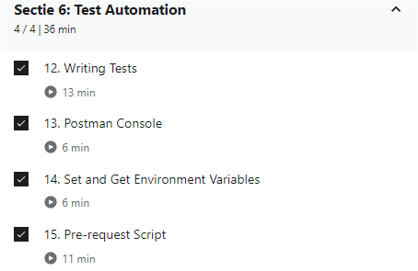

 |  |  | https://www.youtube.com/watch?v=z0MimkXIvE8
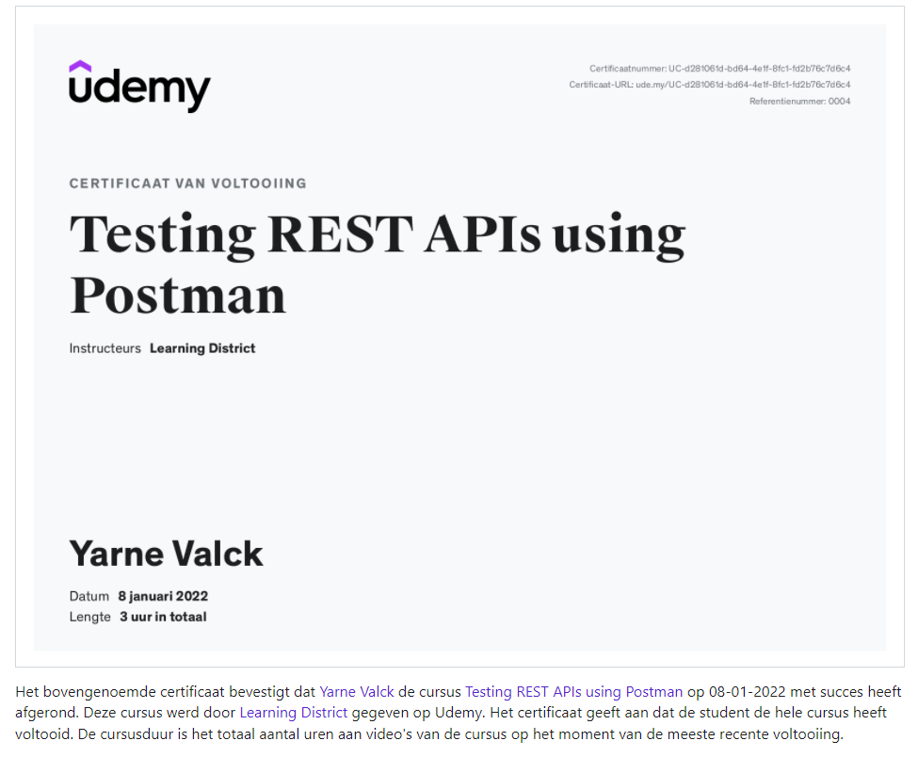

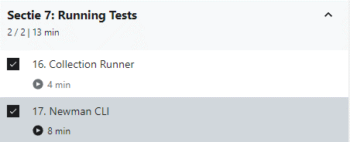

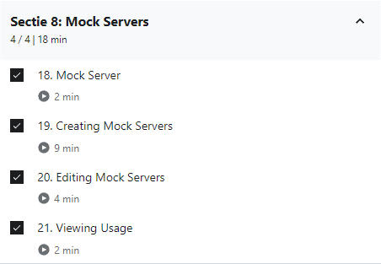

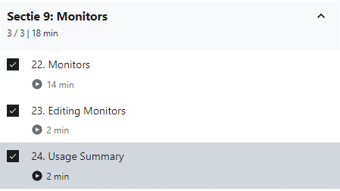

 |  |  | Ik heb alle video's bekeken maar heb de laatste secties niet geimplementeerd op Postman.

